상품제안서
더마인드풀 킵아이스 멀티 텀블러 20온스 (600ml) | 상품코드: F19782

 |  |  |  |  |  |  | 02-412-0044 | www.easy1.co.kr
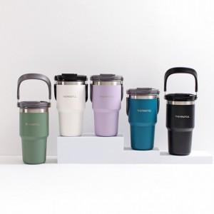 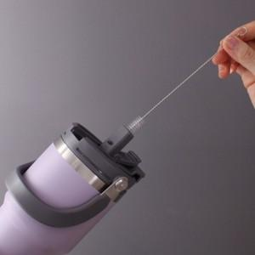

【상세/제작정보】 | * 자동

【인쇄/포장옵션】 | 레이저 / 포장지포장

【공급단가】 | 수량 | 100~ | 300~ | 500~ | 1,000~ | 3,000~
*VAT별도 | 단가 | 17,220원 | 16,820원 | 16,550원 | 16,150원 | 15,470원

【상품 URL】 | https://dev.easy1.co.kr:443/src/goods_detail.php?gdno=19782

